фильтрация
Стоимость чаши бассейна из UF стабилизированного полипропилена (по бесшовной технологии, цвет "Карибо", толщиной стенки 5 мм. Размер 5*3*1,5 м. Форма - прямоугольник с закругленными углами. Объем 22,5 м3.
№ | Наименование | Кол-во | Ед. изм. | Цена в у.е | Цена в руб. | Сумма
1 | Стоимость полипропиленовой чаши (материал полипропилен ; сварка на стыковочной машине; сборка этого материала; пенополистирол под бассейн-на бетонную плиту; пенополистерольные блоки в стенки бассейна снаружи, арматура 12 вокруг бассейна в ребрах; изготовление внутренних распорок; техническое задание, инструкция по бетонированию | 1 | шт. | 2856 | 214200 | 214200 | 75
2 | Доставка на место | 1 | шт. | Расчитывается по фактическому расположению объекта
Итого стоимость бассейна без оборудования |  |  |  |  |  | 214200
Стоимость необходимого оборудования для бассейна. (Все оборудование из серии Premium, Испанского и Шведского производства)
№ | Наименование | Кол-во | Ед. изм. | Цена в у.е. | Цена в руб. | Сумма
Фильтрация
1 | Фильтр "ROMA" 6 м3/ч, MEC400VT | 1 | шт. | 358 | 26850 | 26850
2 | Песок кварцевый фракции 0.5-0.8 мм 25 кг., SAND0508 | 2 | шт. | 10 | 750 | 1500
3 | Циркуляционный насос "Premium" "America" 6 м3/ч, SA033M | 1 | шт. | 328 | 24600 | 24600
Закладные элементы фильтрации
4 | Скиммер из ABS пластика, (крепление: нерж.болт в бронзовую резьбу) А-054 | 1 | шт. | 156 | 11700 | 11700
5 | Форсунка стеновая возврата воды из ABS пластика, (крепление: нерж.болт в бронзовую резьбу) А-031 | 2 | шт. | 32 | 2400 | 4800
Управление фильтрацией
6 | Панель управления фильтрацией | 1 | шт. | 203 | 15225 | 15225
Освещение
7 | Светильник,пластик, галоген 300 Вт, 12 В. В-039 (крепление: нерж.болт в бронзовую резьбу) | 1 | шт. | 162 | 12150 | 12150
8 | Трансформатор понижающий 300 Вт, PS-0722 | 1 | шт. | 120 | 9000 | 9000
9 | Гибкий кабель, САВ001 | 1 | шт. | 6 | 450 | 450
10 | Соединительная коробка из ABS пластика, В005 | 1 | шт. | 21 | 1575 | 1575
11 | Комплект эл. монтажный | 1 | комп. | 29 | 2175 | 2175
12 | Кабель медный 6мм х 2 | 1 | комп. | 45 | 3375 | 3375
Дополнительное оборудование
13 | Лестница, 4 ступенчатая, из нержавеющей стали, Швеция "MIXTO", PS-0307 | 1 | шт. | 354 | 26550 | 26550
Трубопроводная арматура
14 | Комплект трубопроводной и запорнорегулирующей арматуры ПВХ | 1 | компл. | 450 | 33750 | 33750
Итого стоимость оборудования составляет: |  |  |  |  |  | 173700
Монтажные работы составляют: |  |  |  |  |  | 26055
Пусконаладочные работы |  | 1 | шт. |  |  | 8685
Итого стоимость необходимого оборудования: |  |  |  |  |  | 208440

Итого стоимость бассейна с оборудованием: |  |  |  |  |  | 422640

Стоимость закладного оборудования |  |  |  |  |  | 67800
70 % от стоимости чаши |  |  |  |  |  | 149940
Итого для заключения договора необходимо: |  |  |  |  |  | 217740

 | желтым цветом выделенно закладное оборудование
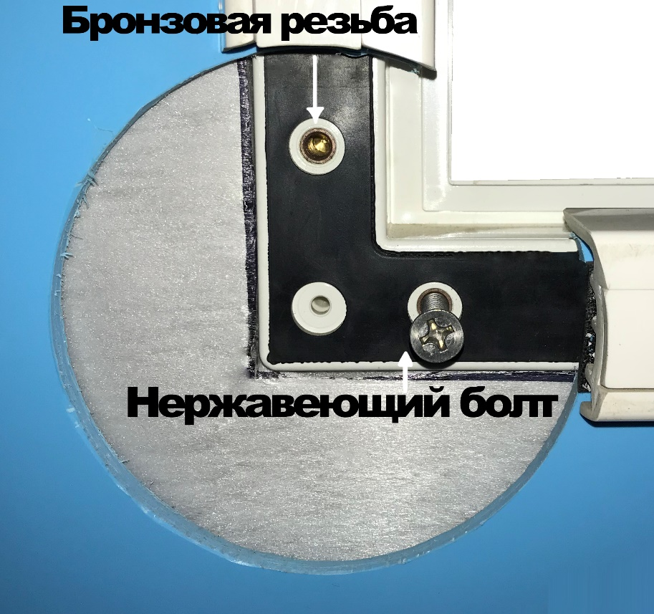
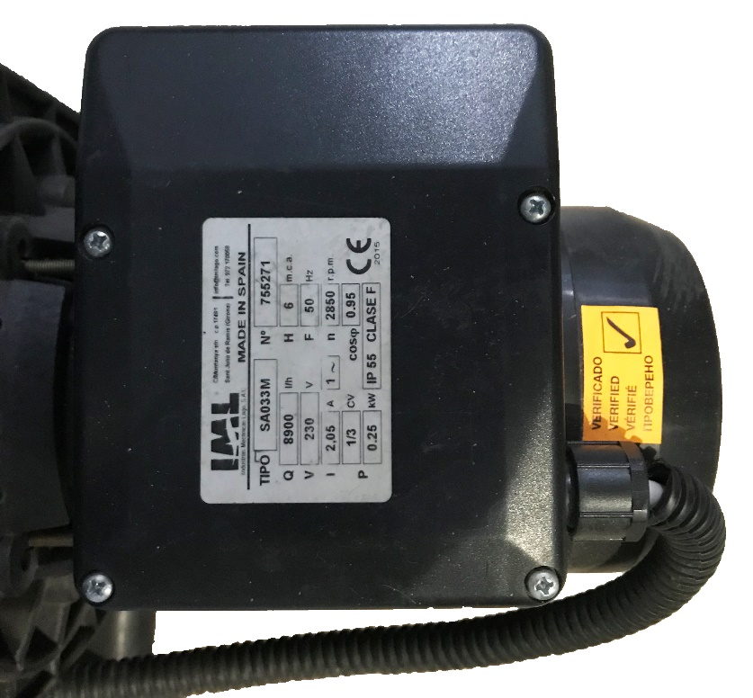

 | В ячейке "Н3" необходимо поставить действующий курс Евро что бы получить актуальное коммерческое предложение

